상품제안서
VIP 골드네임텍+보수기 세트 | 상품코드: S29926

 |  |  |  |  |  |  | 02-713-8555 | www.synergygift.co.kr
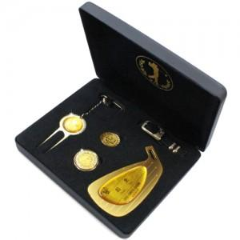

【상세/제작정보】

【인쇄/포장옵션】 | 금지인쇄 / 포장지포장

【공급단가】 | 수량 | 10~ | 50~ | 100~ | 300~ | 500~
*VAT별도 | 단가 | 60,750원 | 58,500원 | 56,250원 | 54,000원 | 52,650원

【상품 URL】 | https://www.synergygift.co.kr:443/src/goods_detail.php?gdno=29926

